订单的三个日期添加
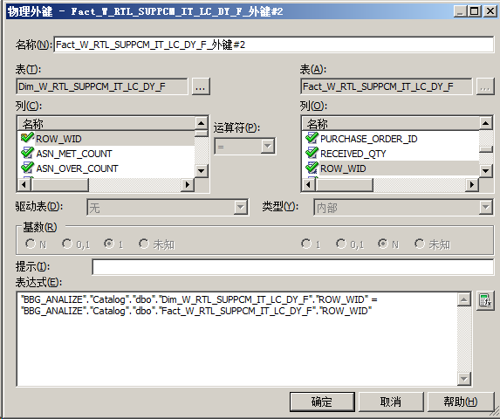
Oracle® Retail Analytics
Solution Report
Description
RMS中的订单传入RA增加已审核的订单但是还未收货的数据，并且把订单审批日期和订单失效日期传入RA
Step of analysis
1. RADM.W_RTL_SUPPCM_IT_LC_DY_F.DT_WID采用订单审批日期（RMS.ORDHEAD.ORIG_APPROVAL_DATE）
2. RADM.W_RTL_SUPPCM_IT_LC_DY_F.BBG_REFERENCE_DO1定义为：订单失效日期。
RADM.W_RTL_SUPPCM_IT_LC_DY_F.BBG_REFERENCE_DO2定义为：收货日期。
3. 还未收货订单需要传入RA，需要修改RA_RMS.IF_TRAN_DATA视图，把未收货的订单数据也需要加入视图。同时修改SDE_RetailSupplierComplianceTempLoad_J接口。
4. 在第3步做好后，发现RADM.W_RTL_SUPPCM_IT_LC_DY_FS已经接收到未收货订单，但是RADM.W_RTL_SUPPCM_IT_LC_DY_F确没有收到未收货订单，需要修改SIL部分
5.
Solutions

ODI
1. 修改接口:
SDE_RetailSupplierComplianceTempLoad_A,
SDE_RetailSupplierComplianceTempLoad_B,
Old Code:
DAY_DT=RA_RMS.IF_TRAN_DATA.TRAN_DATE
New Code:
DAY_DT=TO_DATE(TO_CHAR(RMS.ORDHEAD.ORG_APPROVAL_DATE))
2. comment on column W_RTL_SUPPCM_IT_LC_DY_F.bbg_reference_do1
is 'Dimension扩展1,订单失效日期（RMS.CMX_ORDHEAD.EXPIRED_DATE）';
comment on column W_RTL_SUPPCM_IT_LC_DY_F.bbg_reference_do2
is 'Dimension扩展2,收货日期(RMS.IF_TRAN_DATA.TRAN_DATE)';
3. alter table W_RTL_SUPPCM_IT_LC_DY_F modify bbg_reference_do1 date;
alter table W_RTL_SUPPCM_IT_LC_DY_F modify bbg_reference_do2 date;
-- Add/modify columns
alter table W_RTL_SUPPCM_IT_LC_DY_FS modify bbg_reference_do1 date;
alter table W_RTL_SUPPCM_IT_LC_DY_FS modify bbg_reference_do2 date;
-- Add comments to the columns
comment on column W_RTL_SUPPCM_IT_LC_DY_FS.bbg_reference_do1
is 'Dimension扩展1,订单失效日期（RMS.CMX_ORDHEAD.EXPIRED_DATE）';
comment on column W_RTL_SUPPCM_IT_LC_DY_FS.bbg_reference_do2
is 'Dimension扩展2,收货日期(RMS.IF_TRAN_DATA.TRAN_DATE)';
-- Add/modify columns
alter table RABATCHER.W_RTL_SUPPCM_IT_LC_DY_TMP modify bbg_reference_do1 date;
alter table RABATCHER.W_RTL_SUPPCM_IT_LC_DY_TMP modify bbg_reference_do2 date;
-- Add comments to the columns
comment on column RABATCHER.W_RTL_SUPPCM_IT_LC_DY_TMP.bbg_reference_do1
is 'Dimension扩展1,订单失效日期（RMS.CMX_ORDHEAD.EXPIRED_DATE）';
comment on column RABATCHER.W_RTL_SUPPCM_IT_LC_DY_TMP.bbg_reference_do2
is 'Dimension扩展2,收货日期(RMS.IF_TRAN_DATA.TRAN_DATE)';
-- Add/modify columns
alter table W_RTL_SUPPCM_A_TMP add bbg_expired_date date;
alter table W_RTL_SUPPCM_A_TMP add bbg_tran_date date;
-- Add comments to the columns
comment on column W_RTL_SUPPCM_A_TMP.bbg_expired_date
is '订单失效日期（RMS.CMX_ORDHEAD.EXPIRED_DATE）';
comment on column W_RTL_SUPPCM_A_TMP.bbg_tran_date
is '收货日期(RMS.IF_TRAN_DATA.TRAN_DATE)';
-- Add/modify columns
alter table W_RTL_SUPPCM_D_TMP add bbg_expired_date date;
alter table W_RTL_SUPPCM_D_TMP add bbg_tran_date date;
-- Add comments to the columns
comment on column W_RTL_SUPPCM_D_TMP.bbg_expired_date
is '订单失效日期（RMS.CMX_ORDHEAD.EXPIRED_DATE）';
comment on column W_RTL_SUPPCM_D_TMP.bbg_tran_date
is '收货日期(RMS.IF_TRAN_DATA.TRAN_DATE)';
-- Add/modify columns
alter table W_RTL_SUPPCM_F_TMP add bbg_expired_date date;
alter table W_RTL_SUPPCM_F_TMP add bbg_tran_date date;
-- Add comments to the columns
comment on column W_RTL_SUPPCM_F_TMP.bbg_expired_date
is '订单失效日期（RMS.CMX_ORDHEAD.EXPIRED_DATE）';
comment on column W_RTL_SUPPCM_F_TMP.bbg_tran_date
is '收货日期(RMS.IF_TRAN_DATA.TRAN_DATE)';
4. 修改接口:
SDE_RetailSupplierComplianceTempLoad_A,
SDE_RetailSupplierComplianceTempLoad_B,
Old Code:
Null
New Code:
BBG_EXPIRED_DATE=RMS.CMX_ORDHEAD.EXPIRED_DATE
BBG_TRAN_DATE=IF_TRAN_DATA.TRAN_DATE
5. 修改接口:
SDE_RetailSupplierComplianceTimelinessLoad_C
Old Code:
Null
New Code:
BBG_REFERENCE_D02=RTL_SUPPCM_TL_B_TMP.DAY_DT
BBG_REFERENCE_D01=RTL_SUPPCM_TL_B_TMP.EXPIRED_DATE
DAY_DT=RTL_SUPPCM_TL_B_TMP.ORIG_APPROVAL_DATE

SDE_RetailSupplierComplianceTimelinessTempLoad_B
Old Code:
Null
New Code:
ORIG_APPROVAL_DATE= RA_W_RTL_SUPPCM.ORIG_APPROVAL_DATE
EXPIRED_DATE= RA_W_RTL_SUPPCM.EXPIRED_DATE
6. 修改W_RTL_SUPPCM_IT_LC_DY_F主键索引:
alter table W_RTL_SUPPCM_IT_LC_DY_F drop constraint PK_W_RTL_SUPPCM_IT_LC_DY_F cascade drop index;
alter table W_RTL_SUPPCM_IT_LC_DY_F add constraint PK_W_RTL_SUPPCM_IT_LC_DY_F primary key(ORG_DH_WID,
PROD_WID,
--DT_WID,
BG_REFERENCE_DO2,
SUPPLIER_WID,
PURCHASE_ORDER_ID,
SHIPMENT_ID,
BBG_ITEM_LOC_WID,
BBG_ITEM_LOC_SUPP_WID)
using index tablespace RETAIL_DATA pctfree 10 initrans 2 maxtrans 255 storage(initial 64K next 1M
minextents 1
maxextents
unlimited);
7. 修改视图RA_RMS.RA_W_RTL_SUPPCM_TS_V，增加订单审批日期：ORIG_APPROVAL_DATE
8. 修改表：RA_RMS.W_RTL_SUPPCM_TS_B_TMP,
增加列ORIG_APPROVAL_DATE(订单审批日期)，数据类型：DATE
增加列EXPIRED_DATE(订单失效日期),数据类型：DATE
9. 未收货订单传入RA需要修改视图：RA_RMS.IF_TRAN_DATA
CREATE OR REPLACE VIEW RA_RMS.IF_TRAN_DATA AS
SELECT ITEM,
DEPT,
CLASS,
SUBCLASS,
PACK_IND,
LOC_TYPE,
LOCATION,
TRAN_DATE,
TRAN_CODE,
ADJ_CODE,
UNITS,
TOTAL_COST,
TOTAL_RETAIL,
REF_NO_1,
REF_NO_2,
GL_REF_NO,
OLD_UNIT_RETAIL,
NEW_UNIT_RETAIL,
PGM_NAME,
SALES_TYPE,
VAT_RATE,
AV_COST,
REF_PACK_NO,
TRAN_DATA_TIMESTAMP
FROM RMS.IF_TRAN_DATA
UNION
SELECT V.ITEM ITEM,
NULL DEPT,
NULL CLASS,
NULL SUBCLASS,
NULL PACK_IND,
NULL LOC_TYPE,
D.LOCATION LOCATION,
TO_DATE(TO_CHAR(T.ORIG_APPROVAL_DATE, 'YYYYMMDD'), 'YYYY-MM-DD') TRAN_DATE,
20 TRAN_CODE,
NULL ADJ_CODE,
NULL UNITS,
NULL TOTAL_COST,
NULL TOTAL_RETAIL,
T.ORDER_NO REF_NO_1,
NULL REF_NO_2,
NULL GL_REF_NO,
NULL OLD_UNIT_RETAIL,
NULL NEW_UNIT_RETAIL,
NULL PGM_NAME,
NULL SALES_TYPE,
NULL VAT_RATE,
NULL AV_COST,
NULL REF_PACK_NO,
NULL TRAN_DATA_TIMESTAMP
FROM ORDHEAD T,
ORDLOC D,
V_PACKSKU_QTY V,
RMS.ITEM_MASTER ITEM_MASTER,
RMS.ITEM_MASTER ITEM_MASTER1
WHERE T.ORDER_NO = D.ORDER_NO
AND T.STATUS = 'A'
AND (ITEM_MASTER.ITEM = D.ITEM)
AND (ITEM_MASTER.ITEM_XFORM_IND != 'Y')
AND (D.ITEM = V.PACK_NO)
AND (V.ITEM = ITEM_MASTER1.ITEM)
AND TO_DATE(TO_CHAR(T.ORIG_APPROVAL_DATE, 'YYYYMMDD'), 'YYYY-MM-DD') =
(SELECT TO_DATE(G.PARAM_VALUE, 'YYYY-MM-DD')
FROM RA_RMS.RA_SRC_CURR_PARAM_G G
WHERE G.PARAM_NAME = 'VDATE')
AND ITEM_MASTER.PACK_IND = 'Y'
AND NOT EXISTS (SELECT 1
FROM RMS.IF_TRAN_DATA IF
WHERE IF.TRAN_CODE = 20
AND IF.ITEM = V.ITEM
AND D.ITEM = ITEM_MASTER.ITEM
AND ITEM_MASTER.ITEM = V.PACK_NO
AND IF.REF_NO_1 = D.ORDER_NO
AND IF.LOCATION = D.LOCATION)
UNION
SELECT D.ITEM ITEM,
NULL DEPT,
NULL CLASS,
NULL SUBCLASS,
NULL PACK_IND,
NULL LOC_TYPE,
D.LOCATION LOCATION,
TO_DATE(TO_CHAR(T.ORIG_APPROVAL_DATE, 'YYYYMMDD'), 'YYYY-MM-DD') TRAN_DATE,
20 TRAN_CODE,
NULL ADJ_CODE,
NULL UNITS,
NULL TOTAL_COST,
NULL TOTAL_RETAIL,
T.ORDER_NO REF_NO_1,
NULL REF_NO_2,
NULL GL_REF_NO,
NULL OLD_UNIT_RETAIL,
NULL NEW_UNIT_RETAIL,
NULL PGM_NAME,
NULL SALES_TYPE,
NULL VAT_RATE,
NULL AV_COST,
NULL REF_PACK_NO,
NULL TRAN_DATA_TIMESTAMP
FROM ORDHEAD T, ORDLOC D, RMS.ITEM_MASTER ITEM_MASTER
WHERE T.ORDER_NO = D.ORDER_NO
AND T.STATUS = 'A'
AND (ITEM_MASTER.ITEM = D.ITEM)
AND ITEM_MASTER.PACK_IND != 'Y'
AND (ITEM_MASTER.ITEM_XFORM_IND != 'Y')
AND TO_DATE(TO_CHAR(T.ORIG_APPROVAL_DATE, 'YYYYMMDD'), 'YYYY-MM-DD') =
(SELECT TO_DATE(G.PARAM_VALUE, 'YYYY-MM-DD')
FROM RA_RMS.RA_SRC_CURR_PARAM_G G
WHERE G.PARAM_NAME = 'VDATE')
AND NOT EXISTS (SELECT 1
FROM RMS.IF_TRAN_DATA IF
WHERE IF.TRAN_CODE = 20
AND IF.ITEM = D.ITEM
AND IF.REF_NO_1 = D.ORDER_NO
AND IF.LOCATION = D.LOCATION);
10. 修改ODI接口：SDE_RetailSupplierComplianceTempLoad_J，数据源：W_RTL_SUPPCM_D_TMP左连接W_RTL_SUPPCM_E_TMP,W_RTL_SUPPCM_D_TMP为订单数据，W_RTL_SUPPCM_E_TMP为收货数据。
11. 修改ODI接口：SIL_RetailSupplierComplainceFactTempLoad，
SHIPMENT_ID映射为： NVL(STG_W_RTL_SUPPCM_IT_LC_DY_FS.SHIPMENT_ID,0)

BIEE RPD
1. RPD中物理层的视图：W_RTL_SUPPCM_IT_LC_DY_FV的BBG_REFERENCE_D01、BBG_REFERENCE_D02的数据类型修改为DATE.
2. 以W_RTL_SUPPCM_IT_LC_DY_FV为源表创建表别名：Dim_W_RTL_SUPPCM_IT_LC_DY_F
3. Dim_W_RTL_SUPPCM_IT_LC_DY_F和FACT_W_RTL_SUPPCM_IT_LC_DY_F建立连接，字段为ROW_WID

4. 把Dim_W_RTL_SUPPCM_IT_LC_DY_F从物理层拖入业务层，放到RAà02 Dimension下。然后重命名为：Dim – BBG SUPPCM DATE
5. 在Dim – BBG SUPPCM DATE上创建具有基于级别的层次的维，名称为：BBG SUPPCM DATE.然后放入RAà01 Hierarchy下。
6. 在业务层Dim – BBG SUPPCM DATE只保留三列：ROW_WID,BBG_REFERENCE_D01,BBG_REFERENCE_D02
7. 在业务层Fact – Retail Supplier Compliance的Sources下的Fact_W_RTL_SUPPCM_IT_LC_DY_F上设置[内容]中的BBG SUPPCM DATE逻辑维的逻辑级别为：Dim - BBG SUPPCM DATE Detail。
8. 把业务层的BBG_REFERENCE_D01,BBG_REFERENCE_D02拖入表示层的Retail As WasàSupplier Compliance下。
9. 在表示层，BBG_REFERENCE_D01命名为BBG EXPIRED DATE,BBG_REFERENCE_D02命名为BBG Receive Date。
10. 在RADM.W_LOCALIZED_STRING_G表中定制显示名称。
SQL script
1. NULL

RA中文件夹及仪表盘权限控制
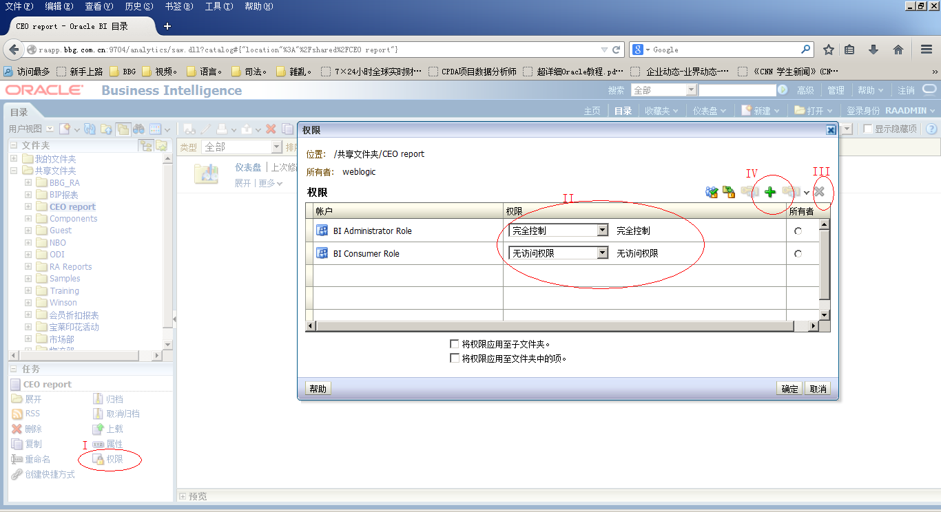

维度中的城市不够标准化
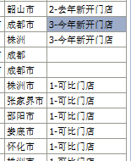
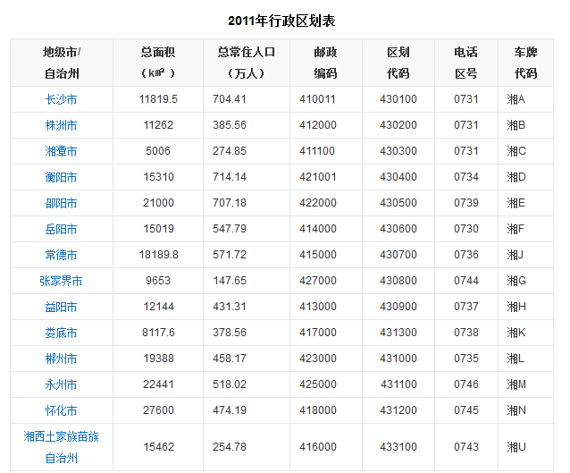

历史数据源中的税额问题
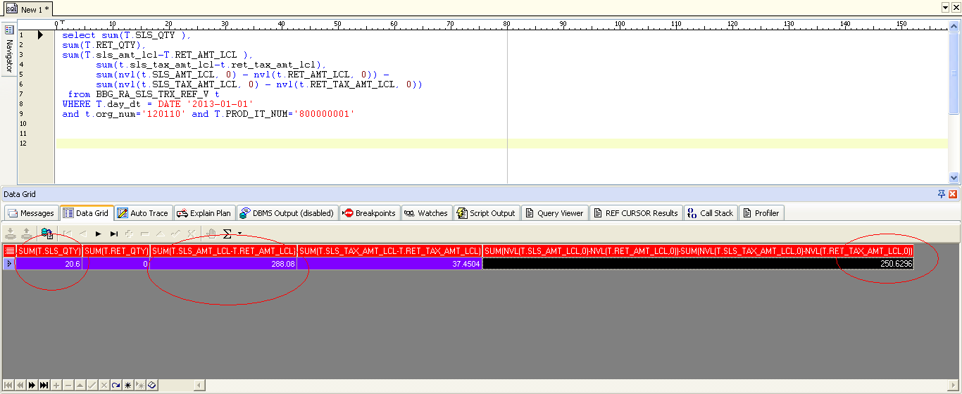

BBG_RA_SLS_TRX_REF_V中的数据源
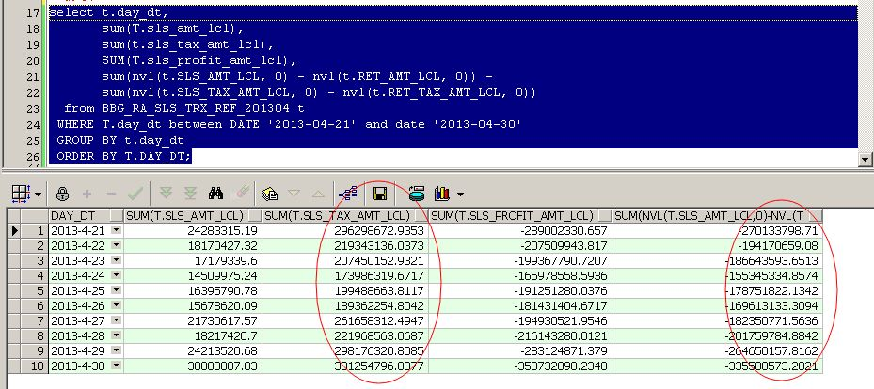

可比门店
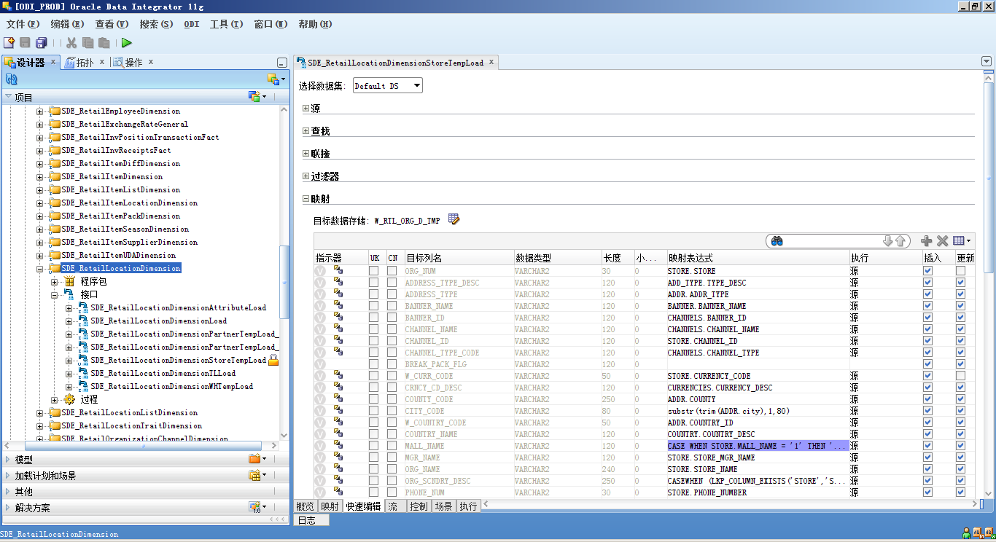
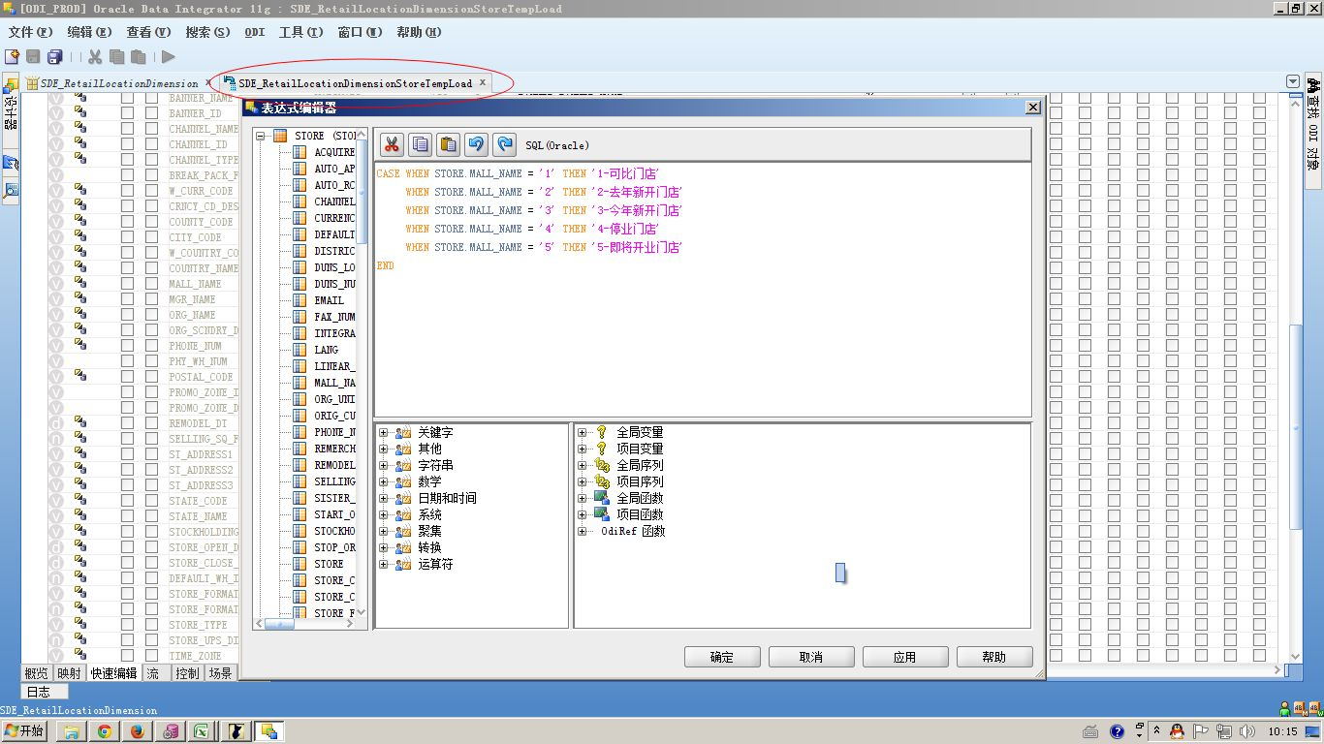
1.挑选合适的字段,接收从RMS.store中的门店标示
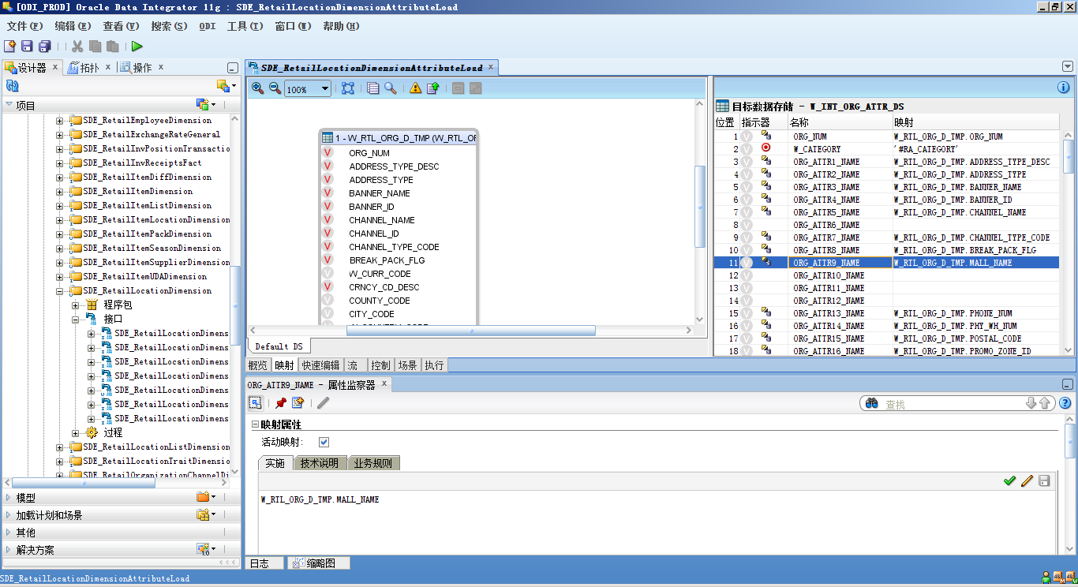

2,登陆BI,建立相关的logic relationship
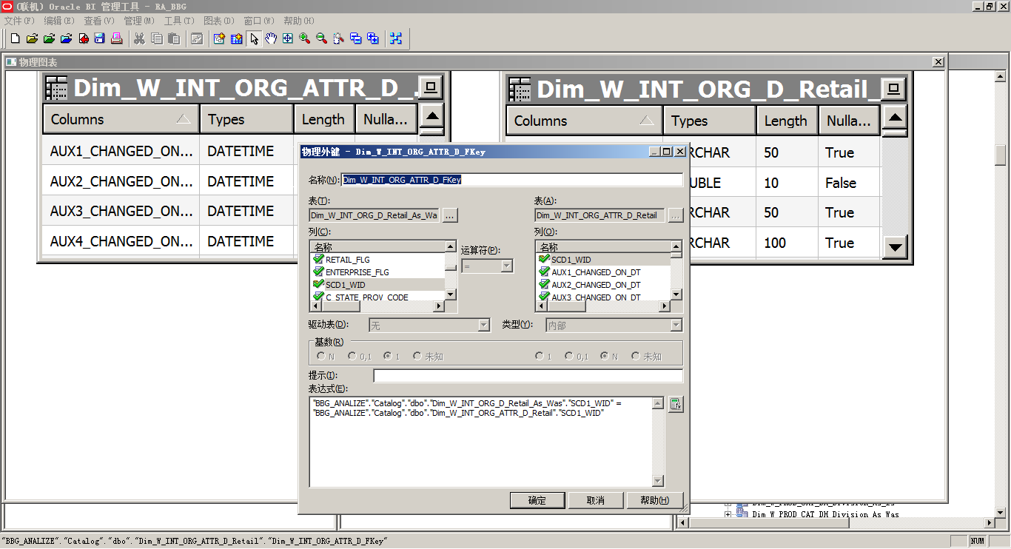

3.添加ORG中主表跟属性表中的关系
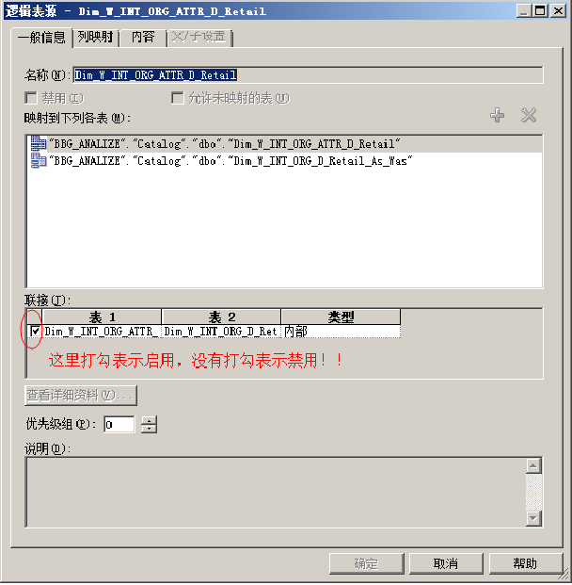

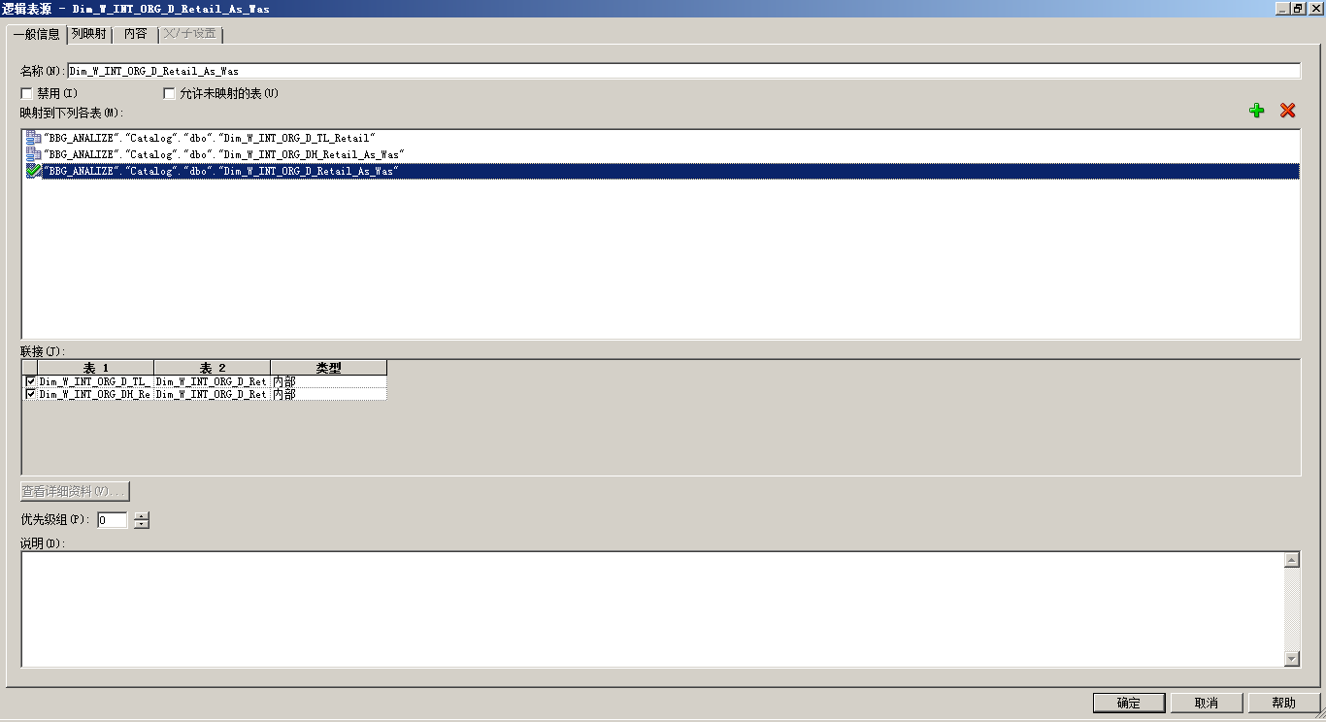

4.ODI中修改门店标示的中文解释

建模流程
1.在数据库中创建需要的表格
2.在BIEE中导入新建的表格
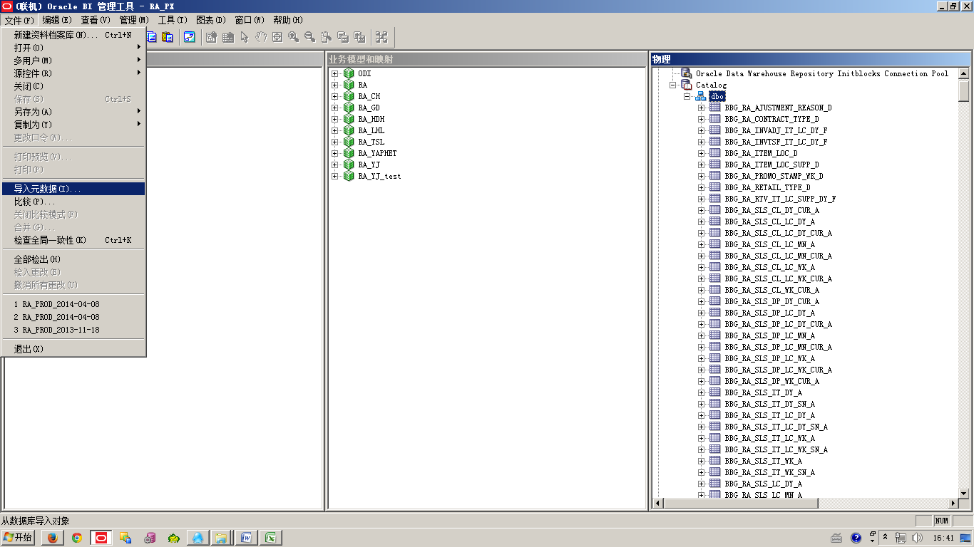

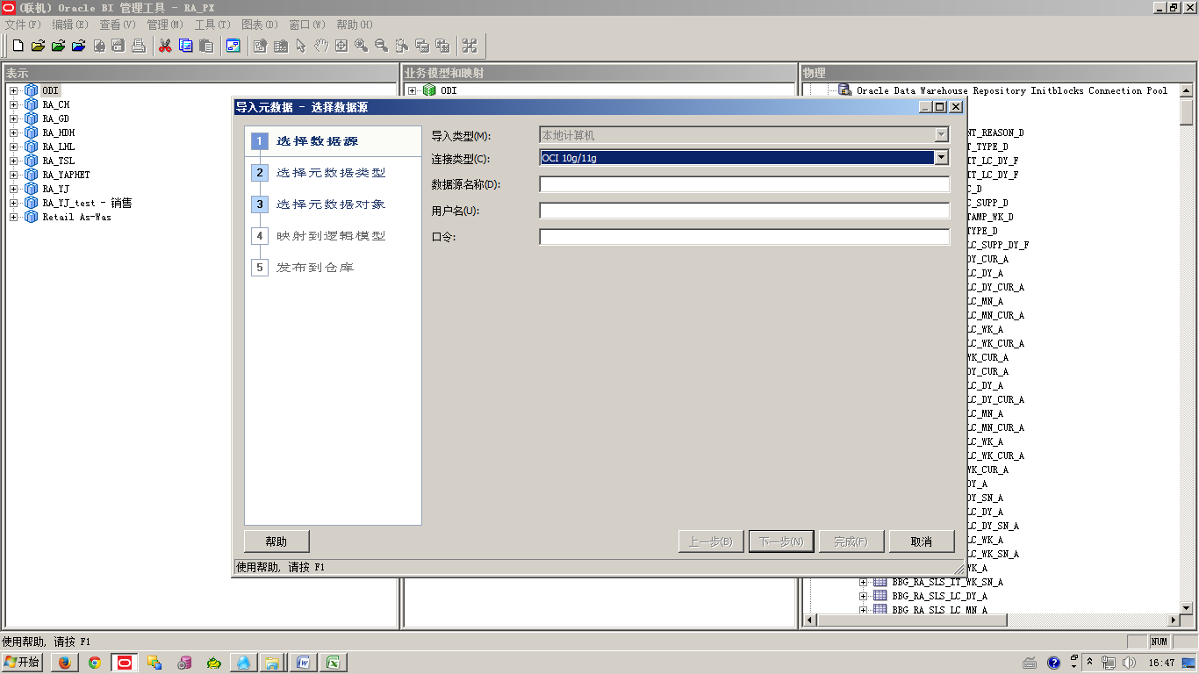

 | 在选择数据源对话框，
 | 连接类型选择OCI 10g/11g，
 | 数据源名称填上数据库的TNS,
 | 用户名与口令填上相应的数据

品牌销售汇总
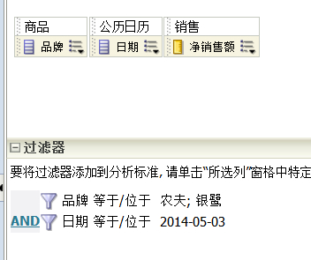
 | 解决方案
 | 1 | 现象
错误数据 |  |  | 描述 | RA中,如果只拿品牌与销售净额,数据不对,但是如果在添加一列[商品编码],则数据就正确了.
 |  |  | 截图 | 
 | 2 | 原因分析
 |  |  | SQL | select distinct 0 as c1, D1.c3 as c2, D1.c4 as c3, D1.c2 - D1.c1 as c4, D1.c5 as c5 from (select sum(nvl(T956321.SLS_TAX_AMT_LCL, 0) - nvl(T956321.RET_TAX_AMT_LCL, 0)) as c1, sum(nvl(T956321.SLS_AMT_LCL, 0) - nvl(T956321.RET_AMT_LCL, 0)) as c2, TRUNC(T960506.MCAL_DAY_DT) as c3, T14449.BBG_ITEM_BRAND as c4, T960506.ROW_WID as c5 from W_MCAL_DAY_DV T960506 /* Dim_W_MCAL_DAY_D_Retail_Gregorian_Calendar */, (SELECT T.* FROM W_PRODUCT_D T, W_PRODUCT_ATTR_D A WHERE T.SCD1_WID = A.SCD1_WID AND A.PRODUCT_ATTR12_NAME = A.PRODUCT_ATTR11_NAME) T14449, W_RTL_ITEM_GRP1_D T961779 /* Dim_W_RTL_ITEM_GRP1_D_UDA */, W_RTL_SLS_IT_DY_A T956321 /* Fact_W_RTL_SLS_IT_DY_A */ where (T14449.ROW_WID = T956321.PROD_WID and T14449.ROW_WID = T961779.PROD_WID and T956321.DT_WID = T960506.ROW_WID and T960506.MCAL_CAL_WID = 1.0 and T961779.PROD_GRP_TYPE = 'ITEMUDA' and TRUNC(T960506.MCAL_DAY_DT) = TO_DATE('2014-05-03', 'YYYY-MM-DD') and '2010' < T960506.CAL_YEAR and (T14449.BBG_ITEM_BRAND in ('农夫', '银鹭'))) group by T14449.BBG_ITEM_BRAND, T960506.ROW_WID, TRUNC(T960506.MCAL_DAY_DT)) D1 order by c3, c2;
 |  |  | 分析一 | 通过截取RA报表的SQL分析发现,语句关联了W_RTL_ITEM_GRP1_D,而此表数据不正常,有11亿行之多,所以是ODI抽取数据异常
 |  |  | 分析二 | 在把ODI bug修护后,RA报表品牌销售仍然翻倍,经过分析:应为RPD模型问题.
 | 3 | 解决方案
 |  |  | No.1 | Bug 14342982
 |  |  |  | Bug 14684808
 |  |  | No.2 | RPD的业务模型中:Dim_W_RTL_ITEM_GRP1_D_UDA,Dim_W_RTL_ITEM_GRP1_D_Itemlist,Dim_W_RTL_ITEM_GRP1_D_Diff三张的列映射取消三列(BBG Item UOM,BBG Item Place of Origin,BBG Item Brand).

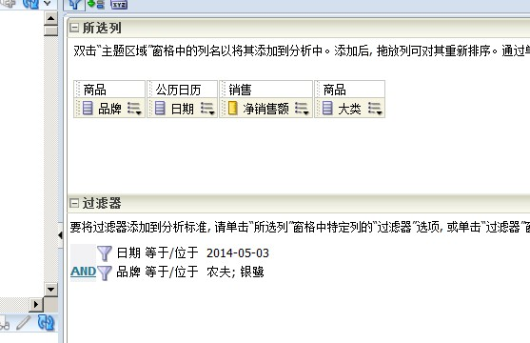

正确数据

